NOVEDADES
Referencia | Descripción | Código EAN envase | Uds. Envase | Uds. Embalaje
1312P-I15 | Cuadro de protección para puntos de recarga (Modo 3) • Cuadro monofásico de protección. • Protección magnetotérmica 2P, 40A. Curva C. 10kA. • Protector diferencial superinmunizado. 2P, 40A, 30mA. • Limitador sobretensiones permanente. >265VAC. • Limitador sobretensiones transitoria. I. máx: 15kA. Clase II. • Con regleta de tierra. • Potencia máxima: 9,2kW | 8423220217645 | 1 | 10
1322P-I47 | • Cuadro trifásico de protección. • Protección magnetotérmica 4P, 40A. Curva C. 10kA. • Protector diferencial superinmunizado. 4P, 40A, 30mA. • Limitador sobretensiones permanente. >265VAC. • Limitador sobretensiones transitoria. I. máx: 20kA. Clase II. • Con regleta de tierra. • Potencia máxima: 27,6kW. | 8423220226180 | 1 | 1
1322P-VH2 | Cuadros de protección para puntos de recarga (Modo 3) de vehículo eléctrico + punto de recarga (Modo 2) . 22 elementos. Dimensiones 270x500x160 Protección general • Protección IGA 2P, 50A. Clase C. 6kA. • Limitador sobretensiones permanente. • Limitador sobretensiones transitoria. Protección para punto de recarga (Modo 3) • Protección magnetotérmica 2P, 40A. Curva C. 6kA. • Protector diferencial superinmunizado. 2P, 40A, 30mA. • Potencia máxima: 9,2kW. Punto de recarga (Modo 2) • Protección magnetotérmica 2P, 10A. Curva C. 6kA. • Toma de carril DIN Schuko 2P+T, 16A, 250V. • Protector diferencial superinmunizado. 2P, 40A, 30mA. • Potencia máxima: 2,3kW. | 8423220232587 | 1 | 1 | 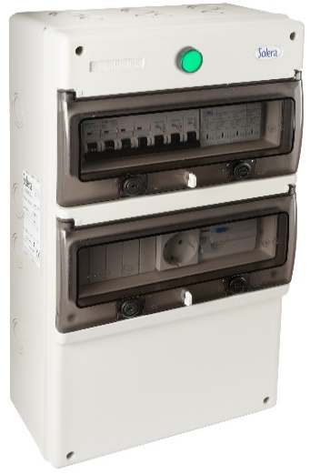
1322P-VH3 | Cuadros de protección para puntos de recarga (Modo 3) de vehículo eléctrico + punto de recarga (Modo 2) . 22 elementos. Dimensiones 270x500x160 Protección general • Protección IGA 2P, 50A. Clase C. 6kA. • Limitador sobretensiones permanente. • Limitador sobretensiones transitoria. Protección para punto de recarga (Modo 3) • Protección magnetotérmica 2P, 40A. Curva C. 6kA. • Protector diferencial superinmunizado. 2P, 40A, 30mA. • Potencia máxima: 9,2kW. Punto de recarga (Modo 2) • Protección magnetotérmica 2P, 10A. Curva C. 6kA. • Toma trascuadro Schuko 2P+T, 16A, 250V, IP67 • Protector diferencial superinmunizado. 2P, 40A, 30mA. • Potencia máxima: 2,3kW. | 8423220232594 | 1 | 1 | 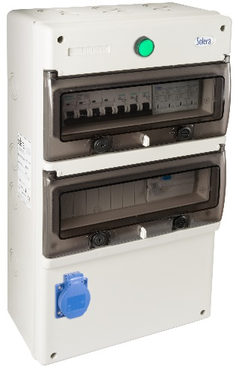
161QC | Portalámparas E-27 para obra. Conexión rápida. . 4A 250V. MÁX 40W. Material termoplástico color blanco. | 8423220235472 | 70 | 560
3366FV | Base fija estanca doble vertical 2P+T (sistema francés), 16A 250V~. IP44. De superficie. Embornamiento por tornillo. Entradas para tubo hasta Ø 20 mm. Dimensiones exteriores 80 x 127 x 55 mm. | 8423220228238 | 10 | 60
5250ICT | Caja de distribución 28 elementos + ICT de empotrar. Distribución con marco y puerta blanco e ICT con marcos y puertas con rejilla para disipación de calor. Dimensiones para empotrar distribución: 320 x 420 x 75 mm. Dimensiones para empotrar ICT 685 x 530 x 85 mm. Enlazables horizontal y verticalmente. Con tubos de Ø 50 mm para conexión entre cajas. Con separadores interiores. | 8423220240940 | 1 | 4
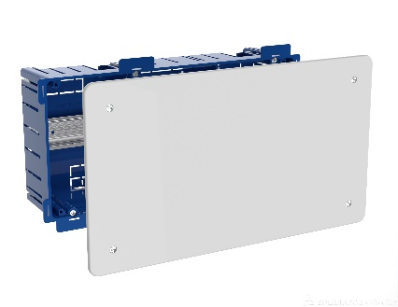
5260ICT | Caja de distribución 42 elementos + ICT de empotrar. Distribución con marco y puerta blanco e ICT con marcos y puertas con rejilla para disipación de calor. Dimensiones para empotrar distribución: 360 x 528 x 86 mm. Dimensiones para empotrar ICT 685 x 530 x 85 mm. Enlazables horizontal y verticalmente. Con tubos de Ø 50 mm para conexión entre cajas. Con separadores interiores. | 8423220240957 | 1 | 4
5270ICT | Caja de distribución 56 elementos + ICT de empotrar. Distribución con marco y puerta blanco e ICT con marcos y puertas con rejilla para disipación de calor. Dimensiones para empotrar distribución: 320 x 670 x 75 mm. Dimensiones para empotrar ICT 685 x 530 x 85 mm. Enlazables horizontal y verticalmente. Con tubos de Ø 50 mm para conexión entre cajas. Con separadores interiores. | 8423220240964 | 1 | 4
5530GW | Caja de conexión de empotrar en tabique hueco. De 300 x 160 x 75 mm. Tapa con tornillos.. Sistema de fijación mediante garras. | 8423220225305 | 1 | 31
5530GWD | Caja domótica de conexión para empotrar en tabique hueco. De 300 x 160 x 75 mm. con perfil DIN35. Tapa con tornillos.. Sistema de fijación mediante garras. | 8423220225312 | 1 | 31
5540GW | Caja de conexión de empotrar en tabique hueco. De 400 x 160 x 60 mm. Tapa con tornillos.. Sistema de fijación mediante garras. | 8423220225329 | 1 | 22
6827K | Base fija 2P+T, 25A 250V~. Color blanco.De empotrar. Para cocina. | 8423220235564 | 11 | 88
6828K | Clavija 2P+T, 25A 250V~. Color blanco .Para cocina. | 8423220235571 | 10 | 160
8003P | Base múltiple de 3 tomas 2P+T, 16A 250V~. MÁX.3680W. 850º C GWT Color blanco. Embornamiento de fácil acceso, Tapa de extracción rápida y sencilla. Con agujeros de fijación a la pared. Serie ION. | 8423220216792 | 18 | 72
8003PIL | Base múltiple de 3 tomas 2P+T, 16A 250V~. Con interruptor luminoso. MÁX.3680W. 850º C GWT Color blanco. Embornamiento de fácil acceso, Tapa de extracción rápida y sencilla. Con agujeros de fijación a la pared. Serie ION. | 8423220216808 | 18 | 72
8013P | Prolongador múltiple de 3 tomas 2P+T, 16A 250V~. MÁX.3680W. 850ºC GWT 1,5 m de cable H05VV-F 3G1,5mm² .Color blanco. Embornamiento de fácil acceso, Tapa de extracción rápida y sencilla. Con agujeros de fijación a la pared. Serie ION. | 8423220216815 | 1 | 40
8013PIL | Prolongador de 3 tomas con interruptor luminoso 2P+T, 16A 250V~. MÁX.3680W. 850°C GWT 1,5 m de cable H05VV-F 3G1,5mm² .Color blanco. Embornamiento de fácil acceso, Tapa de extracción rápida y sencilla. Con agujeros de fijación a la pared. Serie ION. | 8423220216822 | 1 | 40
822P | Caja estanca de conexión sin conos. Color gris. IP65. IK08. Dimensiones exteriores 362 x 362 x 140 mm. Dimensiones interiores 354 x 354 x 131 mm. Tapa lisa. Parte superior, inferior y laterales pretroquelados. Cierre con tornillos INOX de cierre rápido. | 8423220231672 | 1 | 6
AI2525 | Ángulo Interior para canal 25x25. | 8423220095922 | 8 | 64
AP2525 | Ángulo Plano para canal 25x25. | 8423220095908 | 20 | 160
CDN-150 | Conector de derivación de redes. Sección de red de 50 - 150 mm². Sección de derivación 50-150 mm². | 8423220216891 | 10 | 100
CSP-06 | Caja industrial de distribución de 11 elementos. Cuadro mando piscinas. IP65. IK08. Dimensiones exteriores 270 x 250 x 160 mm.. Tornillos INOX de cierre ultra rápido.1 Magnetotérmico 2P 25A, 1 Magnetotérmico 2P 40A, 1 Diferencial 2P 40A 30mA, 1 Programador, 1 Transformador para iluminación 100VA, 2 Pulsadores. | 8423220231269 | 1 | 1
DT2525 | Derivación en T para canal 25x25. | 8423220095939 | 0 | 0
ERP02AQC | Conmutador / interruptor 10AX 250V~. Embornamiento rápido.De empotrar. Color plata. Sin marco. | 8423220220959 | 10 | 120
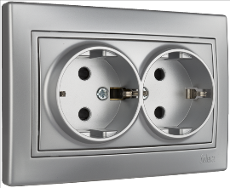
ERP02ILAQC | Conmutador / interruptor luminoso 10AX 250V~. Embornamiento rápido.De empotrar. Color plata. Sin marco. | 8423220234598 | 1 | 120
ERP02ILNGQC | Conmutador / interruptor luminoso 10AX 250V~. Embornamiento rápido.De empotrar. Color grafito. Sin marco. | 8423220234758 | 1 | 120
ERP02NGQC | Conmutador / interruptor 10AX 250V~. Embornamiento rápido.De empotrar. Color grafito. Sin marco. | 8423220220928 | 10 | 120
ERP03AQC | Pulsador Campana 10A 250V~. Embornamiento rápido.De empotrar. Color plata. Sin marco. | 8423220234536 | 1 | 120
ERP03NGQC | Pulsador Campana 10A 250V~. Embornamiento rápido.De empotrar. Color grafito. Sin marco. | 8423220234697 | 1 | 120
ERP04ILAQC | Pulsador Luz luminoso 10A 250V~. Embornamiento rápido.De empotrar. Color plata. Sin marco. | 8423220234581 | 10 | 120
ERP04ILNGQC | Pulsador Luz luminoso 10A 250V~. Embornamiento rápido.De empotrar. Color grafito . Sin marco. | 8423220234741 | 10 | 120
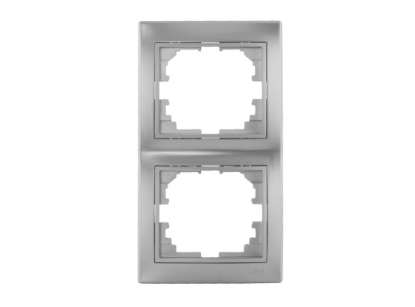
ERP09AQC | Comutador de cruce 10AX 250V~. Embornamiento rápido. De empotrar. Color plata. Sin marco. | 8423220234550 | 10 | 120
ERP09NGQC | Comutador de cruce 10AX 250V~. Embornamiento rápido. De empotrar. Color grafito. Sin marco. | 8423220234710 | 10 | 120
ERP12AQC | Doble conmutador / interruptor 10AX 250V~. Embornamiento rápido.De empotrar. Color plata. Sin marco. | 8423220234543 | 10 | 120
ERP12NGQC | Doble conmutador / interruptor 10AX 250V~. Embornamiento rápido.De empotrar. Color grafito. Sin marco. | 8423220234703 | 10 | 120
ERP20AQC | Pulsador persiana 10A 250V~. Embornamiento rápido.De empotrar. Color plata. Sin marco. | 8423220234574 | 10 | 120
ERP20NGQC | Pulsador persiana 10A 250V~. Embornamiento rápido.De empotrar. Color grafito. Sin marco. | 8423220234734 | 10 | 120
ERP22AQC | Interruptor bipolar 10AX 250V~. Embornamiento rápido.De empotrar. Color plata. Sin marco. | 8423220234673 | 10 | 120
ERP22NGQC | Interruptor bipolar 10AX 250V~. Embornamiento rápido. De empotrar. Color grafito. Sin marco. | 8423220234833 | 10 | 120
ERP31LEDA | Regulador led. Embornamiento por tornillo.De empotrar. Color plata. Sin marco. | 8423220235489 | 10 | 120
ERP31LEDNG | Regulador led. Embornamiento por tornillo.De empotrar. Color grafito. Sin marco. | 8423220235502 | 10 | 120
ERP40A | Salida de cables 4 x 2,5 mm². Embornamiento por tornillo.De empotrar. Color plata. Sin marco. | 8423220234666 | 10 | 120
ERP40NG | Salida de cables 4 x 2,5 mm². Embornamiento por tornillo.De empotrar. Color grafito. Sin marco. | 8423220234826 | 10 | 120
ERP47A | Toma de señal para TV y Radio. Embornamiento por tornillo.De empotrar. Color plata. Sin marco. | 8423220234604 | 10 | 120
ERP47NG | Toma de señal para TV y Radio. Embornamiento por tornillo.De empotrar. Color grafito. Sin marco. | 8423220234765 | 10 | 120
ERP48A | Toma final para satélite, TV y Radio. Embornamiento por tornillo.De empotrar. Color plata. Sin marco. | 8423220234611 | 10 | 120
ERP48NG | Toma final para satélite, TV y Radio. Embornamiento por tornillo.De empotrar. Color grafito. Sin marco. | 8423220234772 | 10 | 120
ERP60/2AU | Base fija doble 2P+T, 16A 250V~. Embornamiento por tornillo.De empotrar. Color Plata. Dimensiones 117 x 81 mm. Con obturador. Monobloc. | 8423220220997 | 10 | 120
ERP60/2NGU | Base fija doble 2P+T, 16A 250V~. Embornamiento por tornillo.De empotrar. Color Grafito. Dimensiones 117 x 81 mm. Con obturador. Monobloc. | 8423220220980 | 10 | 120
ERP60A | Base fija 2P+T, 16A 250V~. Embornamiento por tornillo.De empotrar. Color plata. Con obturador. Sin marco. | 8423220220966 | 10 | 120
ERP60NG | Base fija 2P+T, 16A 250V~. Embornamiento por tornillo.De empotrar. Color grafito. Con obturador. Sin marco. | 8423220220935 | 10 | 120
ERP60USBA | Base fija 2P+T, 16A 250V~ + toma USB 2,1A 5V. Embornamiento rápido.De empotrar. Color plata. Con obturador. Sin marco. | 8423220234659 | 10 | 120
ERP60USBNG | Base fija 2P+T, 16A 250V~ + toma USB 2,1A 5V. Embornamiento rápido.De empotrar. Color grafito. Con obturador. Sin marco. | 8423220234819 | 10 | 120
ERP62AU | Marco vertical para 2 elementos. Plata. Dimensiones 81 x 154 x 10 mm. | 8423220221192 | 10 | 120
ERP62NGU | Marco vertical para 2 elementos. Grafito. Dimensiones 81 x 154 x 10 mm. | 8423220221130 | 10 | 120
ERP63AU | Marco vertical para 3 elementos. Plata. .Dimensiones 81 x 225 x 10 mm. | 8423220221208 | 10 | 120
ERP63NGU | Marco vertical para 3 elementos. Grafito. .Dimensiones 81 x 225 x 10 mm. | 8423220221147 | 10 | 120
ERP71AU | Marco para 1 elemento. Plata.Dimensiones 83 x 81 x 10 mm. | 8423220215276 | 20 | 240
ERP71NGU | Marco para 1 elemento. Grafito.Dimensiones 83 x 81 x 10 mm. | 8423220215283 | 20 | 240
ERP72AU | Marco horizontal para 2 elementos. Plata.Dimensiones 154 x 81 x 10 mm. | 8423220215290 | 10 | 120
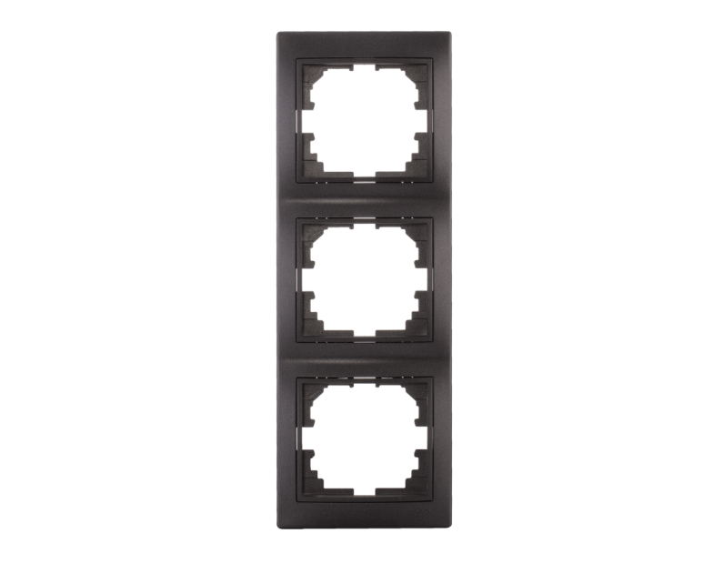
ERP72NGU | Marco horizontal para 2 elementos. Grafito.Dimensiones 154 x 81 x 10 mm. | 8423220215306 | 10 | 120
ERP73AU | Marco horizontal para 3 elementos. Plata.Dimensiones 225 x 81 x 10 mm. | 8423220215313 | 10 | 120
ERP73NGU | Marco horizontal para 3 elementos. Grafito.Dimensiones 225 x 81 x 10 mm. | 8423220215320 | 10 | 120
ERP74AU | Marco horizontal para 4 elementos. Plata. Dimensiones 296 x 81 x 10 mm. | 8423220221185 | 10 | 120
ERP74NGU | Marco horizontal para 4 elementos. Grafito. Dimensiones 296 x 81 x 10 mm. | 8423220221123 | 10 | 120
ERP75A | Tapa ciega.De empotrar. Color plata. Sin marco. | 8423220234680 | 10 | 120
ERP75NG | Tapa ciega.De empotrar. Color grafito. Sin marco. | 8423220234840 | 10 | 120
ERP84A | Toma de teléfono RJ11.De empotrar. Color plata. Sin marco. | 8423220234628 | 10 | 120
ERP84NG | Toma de teléfono RJ11.De empotrar. Color grafito. Sin marco. | 8423220234789 | 10 | 120
ERP88/2A | Serie Europa, toma doble de datos R45. Cat 6. De 83x81. Plata. Embornamiento por tornillo. | 8423220234642 | 10 | 120
ERP88/2NG | Serie Europa, toma doble de datos R45. Cat 6. De 83x81. Grafito. Embornamiento por tornillo. | 8423220234802 | 10 | 120
ERP88A | Toma de datos RJ45. Categoría 6.De empotrar. Color plata. Sin marco. | 8423220234635 | 10 | 120
ERP88NG | Toma de datos RJ45. Categoría 6.De empotrar. Color grafito. Sin marco. | 8423220234796 | 10 | 120
5925 | Caja de mecanismos de empotrar en tabique hueco. Para 4 elementos.Dimensiones para empotrar 281 x 68 x 46 mm. 12 entradas para tubo Ø 20-16 mm, 8 entradas para tubo Ø 20- 25 mm y 4 entradas para tubo 16Ø mm. Utilizar corona de Ø 68 mm. | 8423220217256 | 4 | 16
3366V | Base fija estanca VERTICAL doble 2P+T, 16A 250V~. IP44 Embornamiento por tornillo.Entradas para tubo hasta Ø 20 mm. Dimensiones exteriores 127 x 80 x 55 mm. | 8423220229501 | 10 | 60
5925GW | Caja de mecanismos de empotrar en tabique hueco. Para 4 elementos. Sistema de fijación mediante bridas.Dimensiones para empotrar 281 x 68 x 46 mm. 12 entradas para tubo Ø 20, 8 entradas para tubo Ø 25 mm, y 4 entradas de16Ø.Utilizar corona de Ø 68 mm. | 8423220217270 | 4 | 12
CE-3P4T | Conector derivador en T, IP68. Profundidad max. 4m. Instalacion permanente 33x115x100 | 8423220229464 | 1 | 200
COR68TH | Corona Ø68 con avellanado para tabique hueco. Placa avellanadora desmontable. Cuerpo de aleación de acero de alta velocidad (soporta altas temperaturas originadas por la fricción). Dientes templados (el temple da rigidez a los aceros evitando el desgaste). Muelle expulsor y aberturas para extraer el sobrante. Válida para yeso, fibra de yeso, madera, aglomerado, metales blandos y plásticos. | 8423220235878 | 1 | 10
5324 | Caja de conexión de empotrar en tabique hueco. De 260 x 260 mm. Tapa con tornillos. Sistema de fijación mediante garras metálicas .Profundidad 50 mm. | 8423220090866 | 1 | 28
KIT1300SOP | Kit de 4 soportes de pared, incluye 4 tornillos fijación | 8423220045101 | 1 | 250
MP14NG | Caja de distribucion de empotrar de 14 elementos. Con marco y puerta metálicos. Color grafito. Caja color gris y tapa color blanco material termoplastico. Dimensiones para empotrar 333 x 300 x 88 mm. Disipación térmica de 30W. | 8423220240902 | 1 | 1
MP28NG | Caja de distribucion de empotrar de 28 elementos. 2 filas. Con marco y puerta metálicos color grafito. Caja color gris y tapa color grafito material termoplástico. Dimensiones empotrar 333 x 435 x 88 mm. Disipación térmica de 33W. | 8423220240919 | 1 | 1
MP42NG | Caja de distribucion de empotrar de 42 elementos.3 filas. Con marco y puerta metálicos color grafito. Caja color gris y tapa color grafito material termoplástico. Dimensiones empotrar 330 x 613 x 88 mm. Disipación térmica de 35W. | 8423220240926 | 1 | 1
MP56NG | Caja de distribucion de empotrar de 56 elementos. 4 filas. Con marco y puerta metálicos color grafito. Caja color gris y tapa color grafito material termoplástico. Dimensiones empotrar 330 x 748 x 88 mm. Disipación térmica de 40W. | 8423220240933 | 1 | 1
KIT-ST1308 | Kit de 2 soportes metálicos para poder fijar una caja Indubox a un tubo. Incluye 2 bridas metálicas y 4 tornillos de fijación. Para ref. 818A, 818B, 1308A, 1308B, 1308P, 1308PV1, 1308PV3. | 8423220245440 | 1 | 1
KIT-ST1311 | Kit de 2 soportes metálicos para poder fijar una caja Indubox a un tubo. Incluye 2 bridas metálicas y 4 tornillos de fijación. Para ref. 820P, 820PV6, 1311A, 1311P, 1311PV2, 1311PV4, 1312, 1322P. | 8423220245457 | 1 | 1
KIT-ST1316 | Kit de 2 soportes metálicos para poder fijar una caja Indubox a un tubo. Incluye 2 bridas metálicas y 4 tornillos de fijación. Para ref. 822, 822P, 821P, 821PV9, 1316P, 1316PV3, 1316PV6, 1332P, 1332PV3, 1332PV6, 1336P, 1348P. | 8423220245464 | 1 | 1
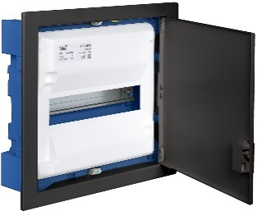
MP14NGHGW | Caja de distribucion de empotrar en tabique hueco de 14 elementos. Sistema de fijación mediante garras metálicas Ref. G-MP28.Con marco y puerta metálicos color grafito. Caja y tapa material termoplástico color blanco. Dimensiones exteriores 362 x 327 x 88 mm. Disipación térmica de 30W. | 8423220245990 | 1 | 1
MP28NGHGW | Caja de distribución de empotrar en tabique hueco de 28 elementos. Sistema de fijación mediante garras metálicas Ref. G-MP28. 2 filas. Con marco y puerta metálicos color grafito. Caja y tapa material termplástico color blanco. Dimensiones exteriores 362 x 462 x 88 mm. Disipación térmica de 33W. | 8423220246003 | 1 | 1
MP42NGHGW | Caja de distribución de empotrar en tabique hueco de 42 elementos. Sistema de fijación mediante garras metálicas Ref. G-MP28. 3 filas. Con marco y puerta metálicos color grafito . Caja y tapa material termplástico color blanco. Dimensiones empotrar 695x613x88. Disipación térmica de 35W. | 8423220246010 | 1 | 1
MP56NGHGW | Caja de distribución de empotrar en tabique hueco de 56 elementos. Sistema de fijación mediante garras metálicas Ref. G-MP28.4 filas. Con marco y puerta metálicos color grafito.. Caja y tapa material termoplástico color blanco. Dimensiones exteriores 362 x 778 x 88 mm. Disipación térmica de 40W. | 8423220246027 | 1 | 3
TAPA-1P | Tapa final para peine de conexión unipolar. Color blanco. Bolsa de 10 uds. | 8423220226111 | 1 | 1
TAPA-2P | Tapa final para peine de conexión bipolar. Color blanco. Bolsa de 10 uds. | 8423220226128 | 1 | 1
TAPA-3P | Tapa final para peine de conexión tripolar. Color blanco. Bolsa de 10 uds. | 8423220226135 | 1 | 1
TAPA-4P | Tapa final para peine de conexión tetrapolar. Color blanco. Bolsa de 10 uds. | 8423220226142 | 1 | 1
3322 | Interruptor bipolar 10A, 250V, M/20. | 8423220086876 | 20 | 100
732081 | Enrollacables con 3 bases 2P+T, 8 m. de cable con L/P. | 8423220225213 | 1 | 4
932442 | Base mural 3P+T, 400V, 16A, IP67 | 8423220244856 | 1 | 10
100888TPG | Caja estanca de conexión 310 x 240 x 125 mm con conos. Color gris y tapa transparente. Con perfil DIN. | 8423220233805 | 1 | 10
24CH | Caja de mecanismos de empotrar para 3 módulos, 110 x 73 x 51 mm. Tipo americana. | 8423220082755 | 1 | 225
24TH | Caja de mecanismos de empotrar para 3 módulos, 110 x 73 x 51 mm. Tipo americana. Tabique hueco | 8423220251649 | 1 | 225
507015E-ICT | Registro secundario para ICT. De empotrar. Dimensiones 500 x 700 x 150 mm. Referencia antigua: 1570E-V | 8423220205178 | 1 | 1
5250ICTB | Caja de distribución 28 elementos + ICT de empotrar, con bases incluidas. Distribución con marco y puerta blanco e ICT con marcos y puertas con rejilla para disipación de calor. Dimensiones para empotrar distribución: 320 x 420 x 75 mm. Dimensiones para empotrar ICT 685 x 530 x 85 mm. Enlazables horizontal y verticalmente. Con tubos de Ø 50 mm para conexión entre cajas. Con separadores interiores. | 8423220249141 | 1 | 25
5250ICTHGW | Caja de distribución 28 elementos + ICT de empotrar en tabique hueco. Distribución con marco y puerta blanco e ICT con marcos y puertas con rejilla para disipación de calor. Dimensiones para empotrar distribución: 320 x 420 x 75 mm. Dimensiones para empotrar ICT 685 x 530 x 85 mm. con bases Enlazables horizontal y verticalmente. Con tubos de Ø 50 mm para conexión entre cajas. Con separadores interiores. | 8423220254206 | 1 | 25
5260ICTB | Caja de distribución 42 elementos + ICT de empotrar. Con 2 bases 2P+T, 16A 250V~. | 8423220242883 | 1 | 1
5270ICTB | Caja de distribución 56 elementos + ICT de empotrar, con bases incluidas. Distribución con marco y puerta blanco e ICT con marcos y puertas con rejilla para disipación de calor. Dimensiones para empotrar distribución: 320 x 670 x 75 mm. Dimensiones para empotrar ICT 685 x 530 x 85 mm. Enlazables horizontal y verticalmente. Con tubos de Ø 50 mm para conexión entre cajas. Con separadores interiores. | 8423220240964 | 1 | 25
5281A | Caja de distribución de superficie de 28 elementos.2 filas. Color blanco. Dimensiones exteriores 362 x 438 x 125 mm. Mayor profundidad | 8423220253957 | 1 | 1
5507/2HGW | Caja de conexión de empotrar en tabique hueco. De 685 x 530 x 60 mm. Con marco y puerta. Color blanco. Caja azul. Sistema de fijación mediante garras plásticas. | 8423220095335 | 1 | 2
5508/2 | Registro de terminación de red 725 x 543 x 115 mm. De superficie. Con placa de montaje para elementos activos y pasivos de telecomunicaciones. Con perfil DIN de 35 mm. | 8423220242692 | 1 | 2
5508-IT | Caja de conexión superficie. De 360 x 542 x 115 mm. Con marco y puerta. Color blanco.Altura 85 mm. Con placa perforada ICT. | 8423220084520 | 1 | 4
5725E | Caja eficiente de mecanismos de empotrar en tabique hueco. Para 2 elementos. Sistema de fijación mediante bridas. | 8423220231184 | 10 | 220
5725EG | Caja eficiente de mecanismos de empotrar en tabique hueco. Para 2 elementos. Sistema de fijación garras metálicas | 8423220231573 | 10 | 220
5825E | Caja eficiente de mecanismos de empotrar en tabique hueco. Para 3 elementos. Sistema de fijación mediante bridas. | 8423220231191 | 6 | 144
5825EG | Caja eficiente de mecanismos de empotrar en tabique hueco. Para 3 elementos. Sistema de fijación garras metálicas | 8423220231580 | 6 | 144
7321FUSB | Enrollacable con 3 bases 2P+T, (francés) 16A 250V~ + 2 tomas USB: 5 m de cable H05VV-F 3G1,5 mm². | 8423220242548 | 1 | 4
904012F | Adaptador toma francesa - prolongador industrial 2P+T, 16A 230V~.MÁX. 3680W, IP44 (clavija industrial 6h y base doméstica schuko). | 8423220047181 | 1 | 10
904012GB | Adaptador toma inglesa - prolongador industrial 2P+T, 16A 230V~.MÁX. 3680W, IP44 (clavija industrial 6h y base doméstica schuko). | 8423220047198 | 1 | 10
931131N | Base trascuadro 2P+T, 16A 250V~. IP54. Color negro | 8423220232266 | 1 | 100
931131OB | Base trascuadro 2P+T, 16A 250V~. IP54. Con obturador | 8423220089983 | 1 | 100
931131R | Base trascuadro 2P+T, 16A 250V~. IP54. Color rojo | 8423220073418 | 1 | 100
931131ST | Base trascuadro 2P+T, 16A 250V~. IP54. Sin tapa. | 8423220069992 | 1 | 100
99BIL | Base para perfil DIN 2P+T, 16A 250V~. Color blanco. Indicador luminoso. | 8423220031067 | 10 | 120
99IL | Base para perfil DIN 2P+T, 16A 250V~.Color gris. Indicador luminoso | 8423220031050 | 10 | 120
CER-AP | Cerradura metalica para registros ICT y armarios Steelbox.Incluye llave. | 8423220072619 | 1 | 100
COMBI4P40T15 | Protector sobretensiones transitoria y permanente 4P 10A. | 8423220217003 | 1 | 1
ERP60USBC | Base fija 2P+T,16A,250V + 1 USB-A + 1 USB-C, 2,1A 5V. De empotrar. | 8423220247499 | 10 | 120
ERP60USBC-U | Base fija 2P+T,16A,250V + 1 USB-A + 1 USB-C, 2,1A 5V. Monobloc. De empotrar. | 8423220243866 | 10 | 120
G-MP28/4 | Kit de 4 garras y tornillos metalicos | 8423220068179 | 1 | 300
ISM463DC | Interruptor seccionador 4P, 63A , 1000Vdc | 8423220253971 | 1 | 12
KIT-1300SOP | Kit 4 soportes pared, para Indubox. | 8423220253995 | 1 | 100
KIT-A5 | Kit protecciones vivienda. 1 Dif. 1P+N 40A 30mA. 1 Mag 2P 25A. 5 Mag 1P+N 16A. 1Mag 1P+N 25A. 1 Mag 1P+N 10A | 8423220098244 | 1 | 8
KIT-MRP14NG | Marco y puerta metálicos para hueco de obra de 304 x 279 mm. Color Grafito | 8423220246508 | 1 | 3
KIT-MRP28NG | Marco y puerta metálicos para hueco de obra de 304 x 414 mm. Color Grafito | 8423220246515 | 1 | 3
KIT-MRP42NG | Marco y puerta metálicos para hueco de obra de 304 x 595 mm. Color Grafito | 8423220246522 | 1 | 3
KIT-MRP42NGREJ | Marco y puerta metálicos para hueco de obra de 304 x 595 mm. Color Grafito. Con rejilla. | 8423220253988 | 1 | 1
KIT-MRP56NG | Marco y puerta metálicos para hueco de obra de 304 x 730 mm. Color Grafito | 8423220246539 | 1 | 3
MBK203013TPUV | Armario estanco termoplástico. Puerta lisa (transparente). Dimensiones exteriores 200x300x130 mm | 8423220251229 | 1 | 1
MBK203013UV | Armario estanco termoplástico. Puerta lisa (opaca). Dimensiones exteriores 200x300x130 mm | 8423220251120 | 1 | 1
MBK253515TPUV | Armario estanco termoplástico. Puerta lisa (transparente). Dimensiones exteriores 250x350x150 mm | 8423220251236 | 1 | 1
MBK253515UV | Armario estanco termoplástico. Puerta lisa (opaca). Dimensiones exteriores 250x350x150 mm | 8423220251137 | 1 | 1
MBK304017TPUV | Armario estanco termoplástico. Puerta lisa (transparente). Dimensiones exteriores 300x400x170 mm | 8423220251243 | 1 | 1
MBK304017UV | Armario estanco termoplástico. Puerta lisa (opaca). Dimensiones exteriores 300x400x170 mm | 8423220251144 | 1 | 1
MBK304022TPUV | Armario estanco termoplástico. Puerta lisa (transparente). Dimensiones exteriores 300x400x220 mm | 8423220251250 | 1 | 1
MBK304022UV | Armario estanco termoplástico. Puerta lisa (opaca). Dimensiones exteriores 300x400x220 mm | 8423220251151 | 1 | 1
MBK355019TPUV | Armario estanco termoplástico. Puerta lisa (transparente). Dimensiones exteriores 350x500x190 mm | 8423220251267 | 1 | 1
MBK355019UV | Armario estanco termoplástico. Puerta lisa (opaca). Dimensiones exteriores 350x500x190 mm | 8423220251168 | 1 | 1
MBK405018TPUV | Armario estanco termoplástico. Puerta lisa (transparente). Dimensiones exteriores 400x500x180 mm | 8423220251274 | 1 | 1
MBK405018UV | Armario estanco termoplástico. Puerta lisa (opaca). Dimensiones exteriores 400x500x180 mm | 8423220251175 | 1 | 1
MBK405024TPUV | Armario estanco termoplástico. Puerta lisa (transparente). Dimensiones exteriores 400x500x240 mm | 8423220251281 | 1 | 1
MBK405024UV | Armario estanco termoplástico. Puerta lisa (opaca). Dimensiones exteriores 400x500x240 mm | 8423220251182 | 1 | 1
MBK406020TPUV | Armario estanco termoplástico. Puerta lisa (transparente). Dimensiones exteriores 400x600x200 mm. | 8423220251298 | 1 | 1
MBK406020UV | Armario estanco termoplástico. Puerta lisa (opaca). Dimensiones exteriores 400x600x200 mm. | 8423220251199 | 1 | 1
MBK507025TPUV | Armario estanco termoplástico. Puerta lisa (transparente). Dimensiones exteriores 500x700x250 mm. | 8423220251304 | 1 | 1
MBK507025UV | Armario estanco termoplástico. Puerta lisa (opaca). Dimensiones exteriores 500x700x250 mm | 8423220251205 | 1 | 1
MBK608026TPUV | Armario estanco termoplástico. Puerta lisa (transparente). Dimensiones exteriores 600x800x260 mm | 8423220251311 | 1 | 1
MBK608026UV | Armario estanco termoplástico. Puerta lisa (opaca). Dimensiones exteriores 600x800x260 mm | 8423220251212 | 1 | 1
MBKP203013TPUV | Armario estanco termoplástico. Puerta lisa (transparente). Dimensiones exteriores 200x300x130 mm + placa | 8423220254008 | 1 | 1
MBKP203013UV | Armario estanco termoplástico. Puerta lisa (opaca). Dimensiones exteriores 200x300x130 mm + placa | 8423220254015 | 1 | 1
MBKP253515TPUV | Armario estanco termoplástico. Puerta lisa (transparente). Dimensiones exteriores 250x350x150 mm + placa | 8423220254022 | 1 | 1
MBKP253515UV | Armario estanco termoplástico. Puerta lisa (opaca). Dimensiones exteriores 250x350x150 mm + placa | 8423220254039 | 1 | 1
MBKP304017TPUV | Armario estanco termoplástico. Puerta lisa (transparente). Dimensiones exteriores 300x400x170 mm + placa | 8423220254046 | 1 | 1
MBKP304017UV | Armario estanco termoplástico. Puerta lisa (opaca). Dimensiones exteriores 300x400x170 mm + placa | 8423220254053 | 1 | 1
MBKP304022TPUV | Armario estanco termoplástico. Puerta lisa (transparente). Dimensiones exteriores 300x400x220 mm + placa | 8423220253551 | 1 | 1
MBKP304022UV | Armario estanco termoplástico. Puerta lisa (opaca). Dimensiones exteriores 300x400x220 mm + placa | 8423220253568 | 1 | 1
MBKP355019TPUV | Armario estanco termoplástico. Puerta lisa (transparente). Dimensiones exteriores 350x500x190 mm + placa | 8423220253575 | 1 | 1
MBKP355019UV | Armario estanco termoplástico. Puerta lisa (opaca). Dimensiones exteriores 350x500x190 mm + placa | 8423220253582 | 1 | 1
MBKP405018TPUV | Armario estanco termoplástico. Puerta lisa (transparente). Dimensiones exteriores 400x500x180 mm + placa | 8423220253599 | 1 | 1
MBKP405018UV | Armario estanco termoplástico. Puerta lisa (opaca). Dimensiones exteriores 400x500x180 mm + placa | 8423220253605 | 1 | 1
MBKP405024TPUV | Armario estanco termoplástico. Puerta lisa (transparente). Dimensiones exteriores 400x500x240 mm + placa | 8423220254121 | 1 | 1
MBKP405024UV | Armario estanco termoplástico. Puerta lisa (opaca). Dimensiones exteriores 400x500x240 mm + placa | 8423220254138 | 1 | 1
MBKP406020TPUV | Armario estanco termoplástico. Puerta lisa (transparente). Dimensiones exteriores 400x600x200 mm. + placa | 8423220254145 | 1 | 1
MBKP406020UV | Armario estanco termoplástico. Puerta lisa (opaca). Dimensiones exteriores 400x600x200 mm. + placa | 8423220254152 | 1 | 1
MBKP507025TPUV | Armario estanco termoplástico. Puerta lisa (transparente). Dimensiones exteriores 500x700x250 mm. + placa | 8423220254169 | 1 | 1
MBKP507025UV | Armario estanco termoplástico. Puerta lisa (opaca). Dimensiones exteriores 500x700x250 mm. + Placa | 8423220254176 | 1 | 1
MBKP608026TPUV | Armario estanco termoplástico. Puerta lisa (transparente). Dimensiones exteriores 600x800x260 mm. + placa | 8423220254183 | 1 | 1
MBKP608026UV | Armario estanco termoplástico. Puerta lisa (opaca). Dimensiones exteriores 600x800x260 mm. + placa | 8423220254190 | 1 | 1
MP10055ICT60 | Marco y puerta metálicos para registro secundario. EI60 (RF60).1000 x 550 mm. | 8423220249509 | 1 | 1
MP42/2NG | Registro de terminación de red. De empotrar. Vacío. Dimensiones para empotrar 695 x 613 x 88 mm. | 8423220246584 | 1 | 2
MP5045ICT60 | Marco y puerta metálicos para registro secundario. EI60 (RF60). 500 x 450 mm. | 8423220250000 | 1 | 1
MP7050ICT60 | Marco y puerta metálicos para registro secundario. EI60 (RF60). 700 x 500 mm. | 8423220250017 | 1 | 1
MUR03/2U | Pulsador de luz estrecho, 10A-250V Medidas 33x70x25. Color blanco | 8423220217317 | 1 | 210
PMK2030 | Placa metálica para armarios | 8423220250536 | 1 | 1
PMK2535 | Placa metálica para armarios | 8423220250543 | 1 | 1
PMK3040 | Placa metálica para armarios | 8423220251069 | 1 | 1
PMK3550 | Placa metálica para armarios | 8423220251076 | 1 | 1
PMK4050 | Placa metálica para armarios | 8423220251083 | 1 | 1
PMK4060 | Placa metálica para armarios | 8423220251090 | 1 | 1
PMK5070 | Placa metálica para armarios | 8423220251106 | 1 | 1
PMK6080 | Placa metálica para armarios | 8423220251113 | 1 | 1
PMX8510035 | Placa metálica para armarios PX8510035 y PX8510035TP | 8423220241268 | 1 | 1
PPX8510035 | Placa de poliéster para armarios PX8510035 y PX8510035TP. | 8423220241251 | 0 | 0
QC114PE/N | Bloque aislado de conexión rápida T y N. | 8423220095311 | 1 | 60
QC121N | Bloque aislado de conexión rápida N. | 8423220094734 | 1 | 60
QC121PE | Bloque aislado de conexión rápida T. | 8423220094741 | 1 | 60
RCBA4P6330 | Diferencial 4P, 63A. Clase A. Sensibilidad 30 mA. | 8423220093676 | 1 | 100
RCBSI4P4030 | Diferencial superinmunizado 4P, 40A. Clase A. 30 mA. | 8423220234185 | 1 | 30
SOM1311 | Soporte metalico para Indubox. | 8423220067141 | 0 | 1
SOT2516/50 | Soporte curvo para bridas de hasta 9 mm de ancho. Fijación con tornillos. | 8423220044906 | 1 | 100

